坐标系和方向
坐标系示意图
坐标系类型 | 机体坐标系（b系） | 气流坐标系（W 系） | 结构坐标系（S 系）
示意图 | 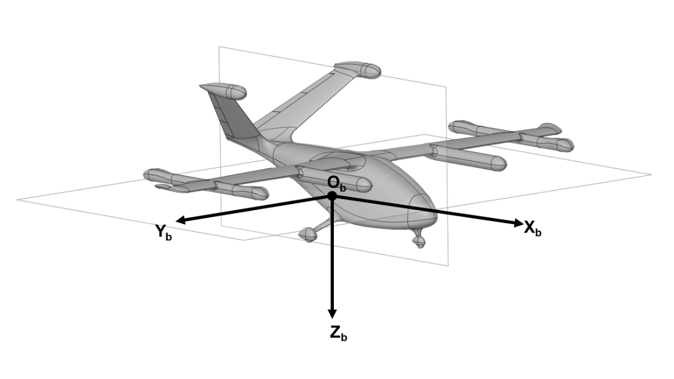 | 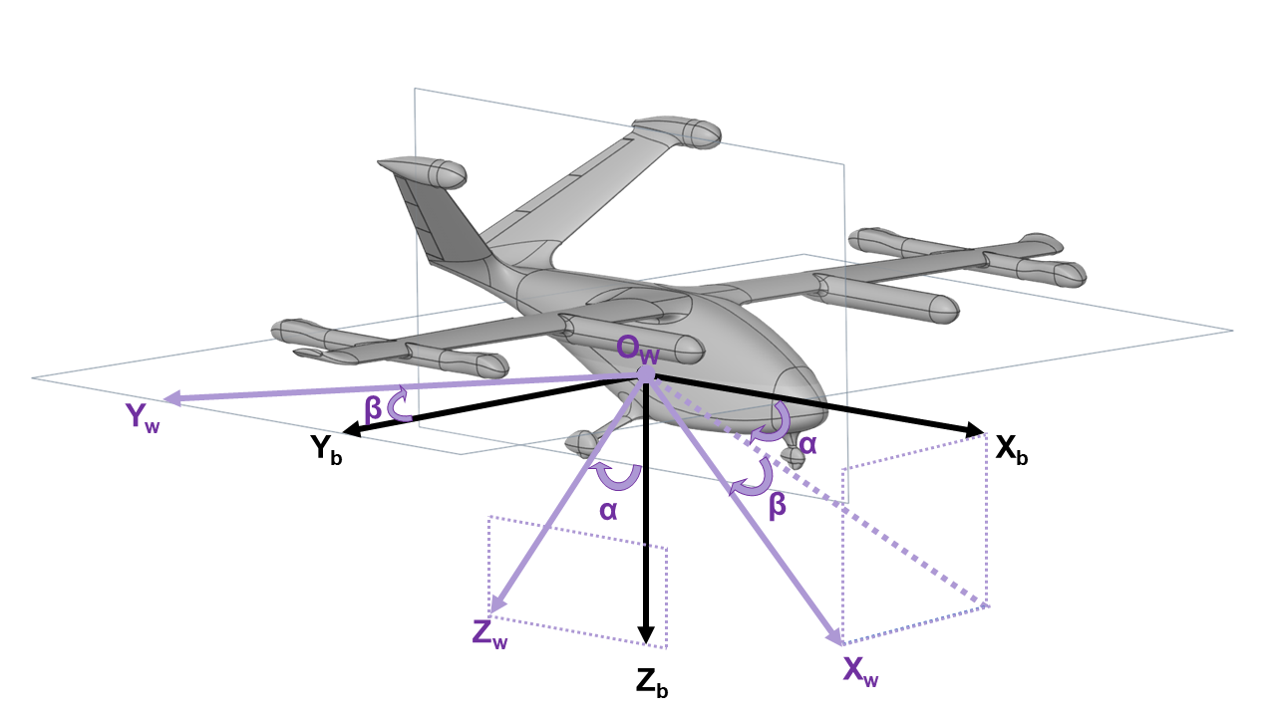 | 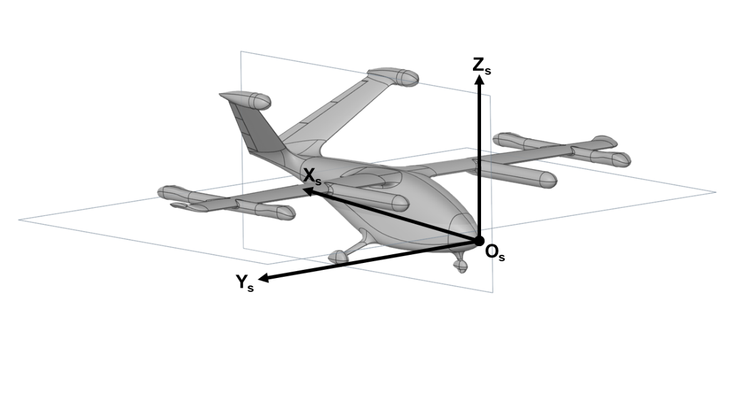

描述 | 坐标原点Ob位于飞机质心处， ObXb轴取飞机设计轴指向机头方向， ObYb轴垂直于飞机对称面指向右侧， ObZb轴处在飞机对称面内，垂直ObXb轴指向下方。 | 坐标原点Ow位于飞机质心处， OwXw轴沿着相对气流方向指向前， OwZw轴在飞行器对称面内，垂直于气流速度矢量方向指向下方， OwYw轴垂直于OwXw和OwZw所在平面指向右侧。 | 坐标原点OS位于机头参考点， OSXS轴和OSZS轴方向与机体坐标系相反， OSYS轴与机体坐标系一致。
备注 | 本文档气动力系数（CD、CL、CY）在气流坐标系下，CL正值取OwZw轴负向，CD正值取OwXw负向 气动力矩系数（Cl、Cm、Cn）在机体坐标系下， 重心、旋翼位置、气动焦点在结构坐标系下。

舵偏角方向定义示意图
舵面类型 | 升降舵 | 副翼 | 方向舵
示意图 | 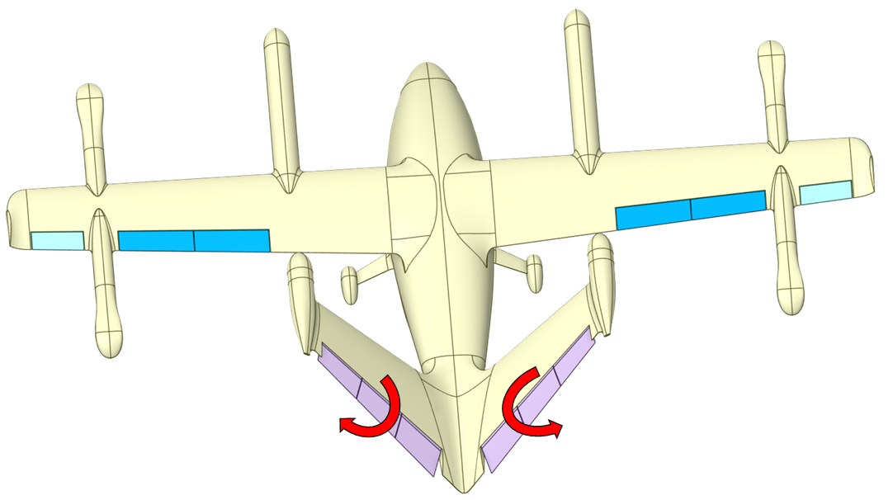 | 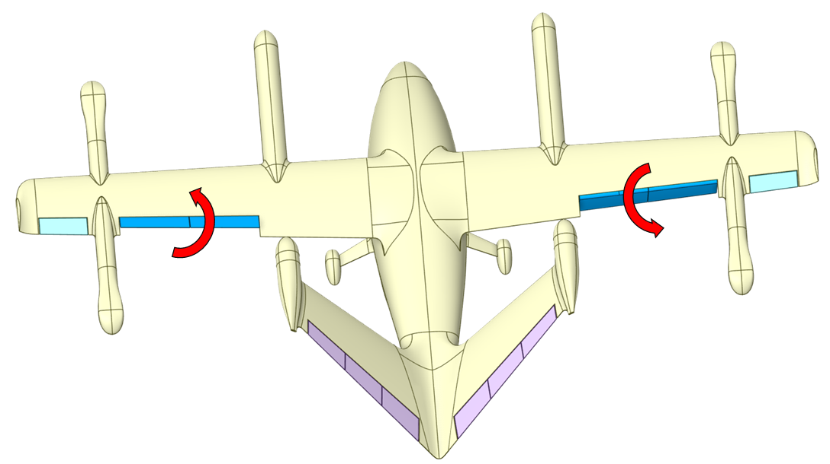 | 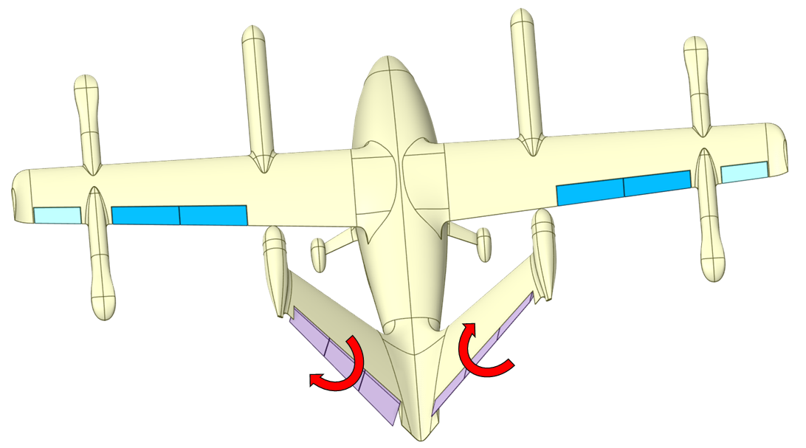

正偏转角 (δ>0) 定义 | 左翼后缘向左（下）， 右翼后缘向右（下）偏转。 | 左翼后缘向上 ， 右翼后缘向下偏转。 | 左翼后缘向左（下）， 右翼后缘向左（上）偏转。
产生的气动力矩（机体系） | 产生低头力矩 ， （负俯仰力矩，-My) | 产生负滚转力矩 ， （飞机左滚转，-Mx ) | 产生负偏航力矩 ， （飞机向左偏转，-Mz )
舵偏角符号( °) | δe | δa | δr

基本信息
基本参数
参数 | 符号或描述 | 数值
平均气动弦长 | bA (m) | 0.705128
翼展长 | l (m) | 7.5
机长 | l f(m) | 4.5
参考面积 | S (m2) | 5.28846
巡航速度 | V (m/s) | 48.611
流体密度 | ρ (kg/m3) | 1.225
巡航高度 | H(m) | 200
质量（满载） | MTOW (kg) | 380
转动惯量矩阵（巡航） | 绕整机重心 (kg·m2) | X | Y | Z | 转动惯量矩阵（垂起） | 绕整机重心 (kg·m2) | X | Y | Z
 | X | 768.1 | 0 | 92.5 |  | X | 783.6 | 0 | 104.6
 | Y | 0 | 434.5 | 0 |  | Y | 0 | 464.3 | 0
 | Z | 92.5 | 0 | 1036.3 |  | Z | 104.6 | 0 | 1052.3
参考重心（巡航） (结构系) | <CGx, CGy, CGz> (m) | 1.896 | 0 | 0.464 | 参考重心 (垂起) | <CGx, CGy, CGz> (m) | 1.9 | 0 | 0.483
力矩参考点 (结构系) | <x, y, z> (m) | (1.896, 0, 0)
气动中心 (结构系) | aeroCenter (m) | 1.95411
机翼前缘 (结构系) | LeadingEdge (m) | (1.600, 0, 0.668)
操作压力 | OperatingPressure (Pa) | 101325
静温 | T (K) | 288.15
𝜂
黏度系数 | (Pa/s) | 1.79E-05
马赫数 | Ma | 0.142974

符号说明
符号说明
内容 | 符号 | 说明
力 | L | 升力
 | D | 阻力
 | Y | 侧力
 | T | 推力
力矩 | Mx | 滚转力矩
 | My | 俯仰力矩
 | Mz | 偏航力矩
𝜏
 |  | 扭矩
系数 | CD | 阻力系数
 | CL | 升力系数
 | CY | 侧力系数
 | Cl | 滚转力矩系数
 | Cm | 俯仰力矩系数
 | Cn | 偏航力矩系数
角 | α | 迎角
 | β | 侧滑角
角速度 | p | 滚转角速度
 | q | 俯仰角速度
 | r | 偏航角速度
𝛼 ̇
 |  | 迎角变化率
𝛽 ̇
 |  | 侧滑角变化率

